Хлам
ФИ ребенка | Ширина бедра | Длина бедра | Длина сидения | Высота спины до лопаток | Длина голени | От подколенной ямки до начала ступни | Высота коляски | Высота выбранная
Цечоева Халима (вес 24 кг, 8 лет) | 270+40 | 390 | высота ручек 950 | 300 | 300 | 290 (длина стопы 270) | 180 | 200 | 300х330-370 / тип-4

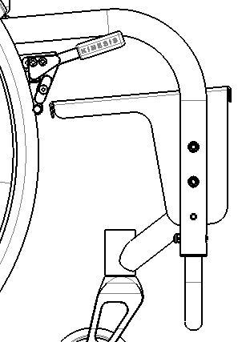
 |  |  |  |  |  |  |  |  |  | (внутри диапазон длины голени для данной подножки)
 | Итоговые параметры высот |  |  |  |  |  |  |  |  |  | Номер рамы
 |  |  |  |  |  |  |  |  |  | Тип подножкии | 1 | 2 | 3 | 4 | 5 | 6 | 7
 | Варианты длины | Варианты высоты | Уменьшение На | Итоговое | Баланс |  | не дотяг | середина руки |  | Навесная перевёрнутая ○ | 60-200 | 110-250 | 60-210 | 110-260 | 70-210 | 120-260 | 120-270
 | 270-310 | 120 | 0 | 120 | 60 | 1 | 20 | *-50 |  | Навсная ○ | 200-320 | 250-370 | 210-317 | 260-367 | 210-330 | 260-370 | 270-380
 |  | 200 | 30 | 170 | 60 | 2 | 30 | *-60 |  | Платформа подножки ○ | 320-380 | 370-430 | 320-380 | 370-430 | 330-390 | 370-430 | 380-440
 | 330-370 | 120 | 20 | 100 | 70 | 3 | 20 | *-50
 |  | 200 | 30 | 170 | 70 | 4 | 30 | *-60

 | 400-440 | 120 | 0 | 120 | 90 | 5 | 20 | *-50
 |  | 200 | 30 | 170 | 90 | 6 | 30 | *-60
 |  | 220(230) | 40 | 180 | 90 | 7 |  | *-50

 | Параметры банана |  | 1 | 2 | 3 | 4 | 5 | 6 | 7
 | Длина | LB1 | 468 | 468 | 495 | 495 | 555 | 555 | 555
 | Высота | HB1 | 232 | 283 | 232 | 283 | 232 | 283 | 298

 | Параметры выноса оси |  | 1 | 2 | 3 | 4 | 5 | 6 | 7
 | Длина | LVi | 72 | 122 | 72 | 122 | 72 | 122 | 132
 |  |  | 75.4 | 125.4 | 75.4 | 125.4 | 75.4 | 125.4 | 135.4

